1.기본
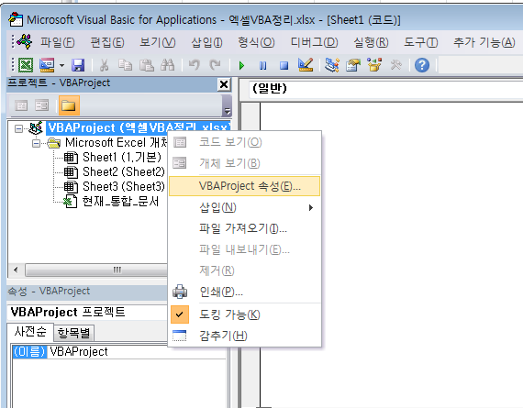
1. 매크로 사용설정 : 파일 -> 옵션
1.1. 개발도구지정
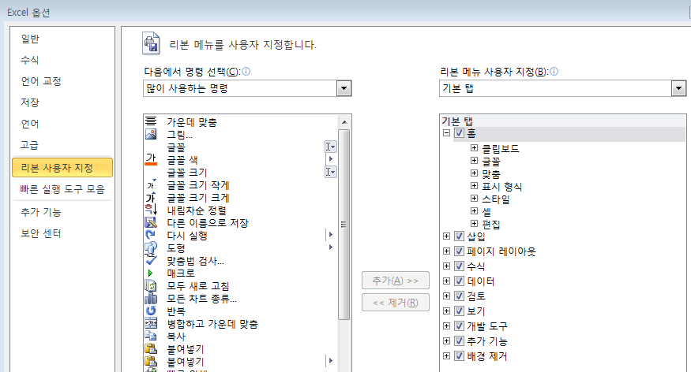

2. 매크로보안 설정

3.신뢰할 수 있는 문서

4. 매크로 기록

5. 리본메뉴에 매크로 추가
5.1 파일->옵션
5.2 리본사용자 지정
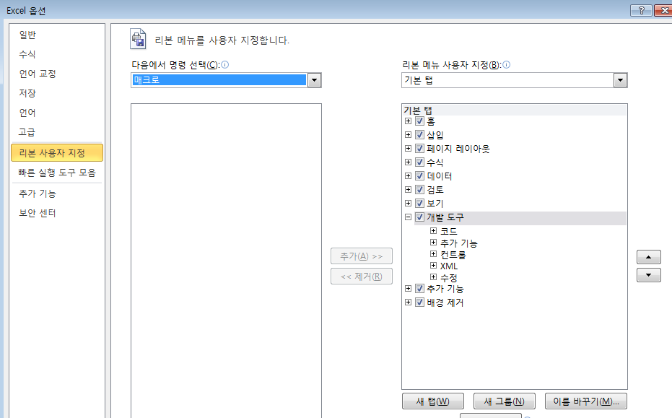

2

3

1

6.직접실행창 사용:입력후 엔터
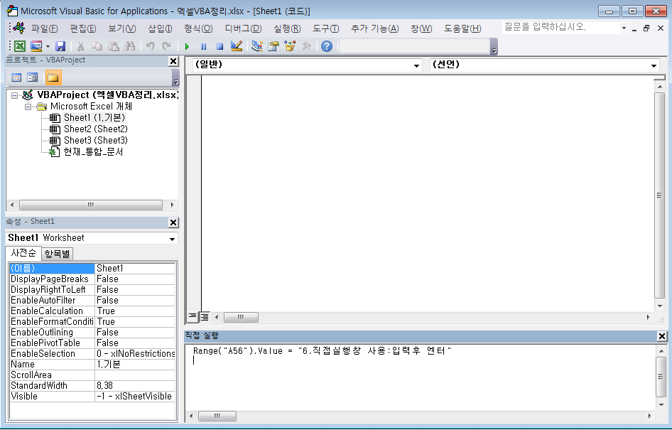

7. VBProject 개체에 암호 지정 : 엑셀 파일에 암호 설정과 별도로 VBA코드만 보호

4.내장함수
매크로 실행

Sub BundleFunc()

' Msgbox (alert+confirm)
' Inputbox
' Debug.Print "콘솔 창에 로그"
' *******************************************************
' 텍스트 함수
' *******************************************************
' Left, Mid, Right
' InStr(indexOf), InStrRev(lastIndexOf) : 위치를 리턴

' IsEmpty, IsNumeric,IsDate,IsArray, IsError,IsNull
If IsEmpty(Range("A1").Value) = True Then
Msg = "empty"
End If

' ----------- 빈 값을 의미하는 예약어 -------------
' Empty, Null, "", Nothing 의 구분
' Empty: 변수에 값이 초기화되지 않은 상태. 컴파일시 숫자변수엔 0, 텍스트변수엔 빈문자열이 저장
' Null : Variant 변수에 값이 없을 경우
' "" : 빈문자열
' Nothing: 개체형식(Range)의 변수에 값이 없을 경우. Is 키워드를 함께 사용.

' LEN(String)
' Replace

' *******************************************************
' 변환 함수
' *******************************************************
' Asc("A"), Chr(65)
' VAL("12.34"), STR(12.34)
' FORMAT(1234,"#,###") => 1,234, FORMAT(DATE, "WW")=> 28, FORMAT(TIME,"HH:MM:SS AM/PM") => 05:44:41 PM
' FORMAT("Excel", ">") => EXCEL, FORMAT("Excel","<") => excel 대소문자변환
' INT(12.34)=> 12, INT(-12.34)=>-13, FIX(12.34)=>12, FIX(-12.34)=>-12 : FIX는 음수일때 INT 와 차이가 있다
' 타입변환: CLng,CSng,CDbl 기타등등

' *******************************************************
' 날짜/시간 함수
' *******************************************************
' DATE, TIME, NOW
' DateSerial(year,month,day) : DateSerial(2012,2,31)
' DateValue(string) : dateserial과 동일하지만 dateserial 은 20010230 과 같이 초과된 같에 대해서 자동 이월시킴
' DateAdd(type,interval,baseDate) : DateAdd("YYYY",2,"2012-01-01")
' DateDiff("M","2011-7-1","2012-1-1") => 6개월 차이
' TImer : 자정 이후 시간을 초단위로 반환

' *******************************************************
' 워크시트 함수
' *******************************************************
' WorksheetFunction.CountIf(Range("C2:C10"), "홍길동")

End Sub

' Timer 사용예
Sub Delay(sec As Integer)

Dim start As Date
start = Timer

Do
DoEvents
Loop Until Timer - start > sec

End Sub

